Hoja1
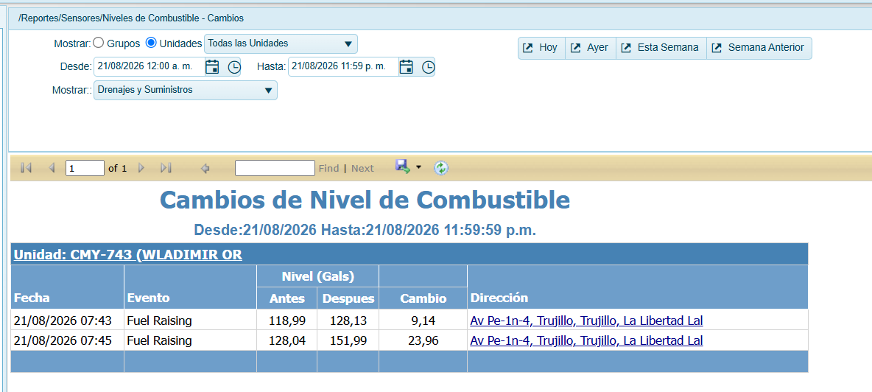
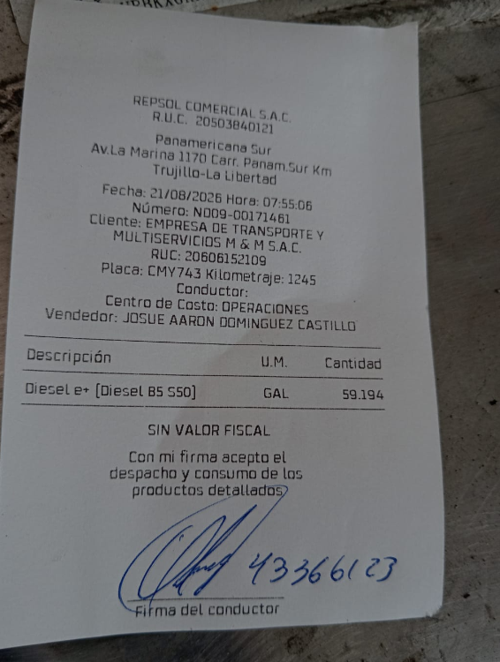
ncode | 0.1033 | 4.2652 | litros | gallons | Fecha |  | 0.066 | 4.7161 | litros | gallons | Fecha
2640 |  |  | 268.4468 | 70.916362868 | 260821124025_ | 2798 |  |  | 179.9519 | 47.538410736 | 260821124410_
2656 |  |  | 270.0996 | 71.352987795 | 260821124210_ | 2903 |  |  | 186.8819 | 49.369128758 | 260821124825_
2991 |  |  | 304.7051 | 80.494822212 | 260821124355_ | 4095 |  |  | 265.5539 | 70.152137159 | 260821125240_
3869 |  |  | 395.4025 | 104.4546151 | 260821124540 _ | 4095 |  |  | 265.5539 | 70.152137159 | 260821125655_
4000 |  |  | 408.9348 | 108.02948169 | 260821124725_ | 4095 |  |  | 265.5539 | 70.152137159 | 260821130110_
4016 |  |  | 410.5876 | 108.46610662 | 260821124910_ | 4095 |  |  | 265.5539 | 70.152137159 | 260821130525_
4009 |  |  | 409.8645 | 108.27508321 | 260821125055_ | 4095 |  |  | 265.5539 | 70.152137159 | 260821130940_
4020 |  |  | 411.0008 | 108.57526285 | 260821125240_ | 4095 |  |  | 265.5539 | 70.152137159 | 260821131355_
4034 |  |  | 412.447 | 108.95730966 | 260821125425_ | 4095 |  |  | 265.5539 | 70.152137159 | 260821131810_
4045 |  |  | 413.5833 | 109.2574893 | 260821125610_ | 4095 |  |  | 265.5539 | 70.152137159 | 260821132225_
4048 |  |  | 413.8932 | 109.33935647 | 260821125755_ | 4095 |  |  | 265.5539 | 70.152137159 | 260821132640_
4055 |  |  | 414.6163 | 109.53037988 | 260821125940_ | 4095 |  |  | 265.5539 | 70.152137159 | 260821133055_
4071 |  |  | 416.2691 | 109.96700481 | 260821130125_ | 4095 |  |  | 265.5539 | 70.152137159 | 260821133510_
4057 |  |  | 414.8229 | 109.584958 | 260821130310_ | 4095 |  |  | 265.5539 | 70.152137159 | 260821133925_
4063 |  |  | 415.4427 | 109.74869234 | 260821130455_ | 4095 |  |  | 265.5539 | 70.152137159 | 260821134340_
4087 |  |  | 417.9219 | 110.40362974 | 260821130640_ | 4095 |  |  | 265.5539 | 70.152137159 | 260821134755_

 |  |  |  | 39.487266867 |  |  |  |  |  | 22.613726423 | 62.10099329

